LAZ3
Doplňte hodnoty
Pri montáži lamiel AL-LAZ3 je potrebné počas značenia dier rozlišovať pravý a ľavý "U" a "UT" profil.
Pri montáži lamiel na ľavý "U" a "UT" profil je potrebné použiť hodnoty v obrátenom poradí.
Pre vypočítanie rozostupov dier pre montáž lamiel doplníme do tabuľky "výšku UT profilu" a požadovaný počet lamiel v "U" alebo "UT" profile.
Po zadaní hodnôt vidíme v tabuľke vypočítané hodnoty rozstupov dier a prekrytia lamiel [mm].
Pri výplni AL-LAZ3 pre značenie otvorov a uchytenie lamiel na profily AL-U50 a AL-UT50 použijeme prvú a piatu drážku, na ktorú značíme diery podľa hodnôt z tabuľky na zvolený počet lamiel a výšku profilov AL-U50 a AL-UT50
Z tabuľky vyberieme vypočítané hodnoty zo stĺpca "Drážka" a postupne podľa hodnôt značíme diery v príslušnej drážke až po poslednú lamelu. Diery značíme od začiatku "U" alebo "UT" profilu.
 |  | 2000
Výška "UT" profilu | [mm]
Počet lamiel | [ks ] | 20

Pravý Ľavý
Hrana 2. lamely
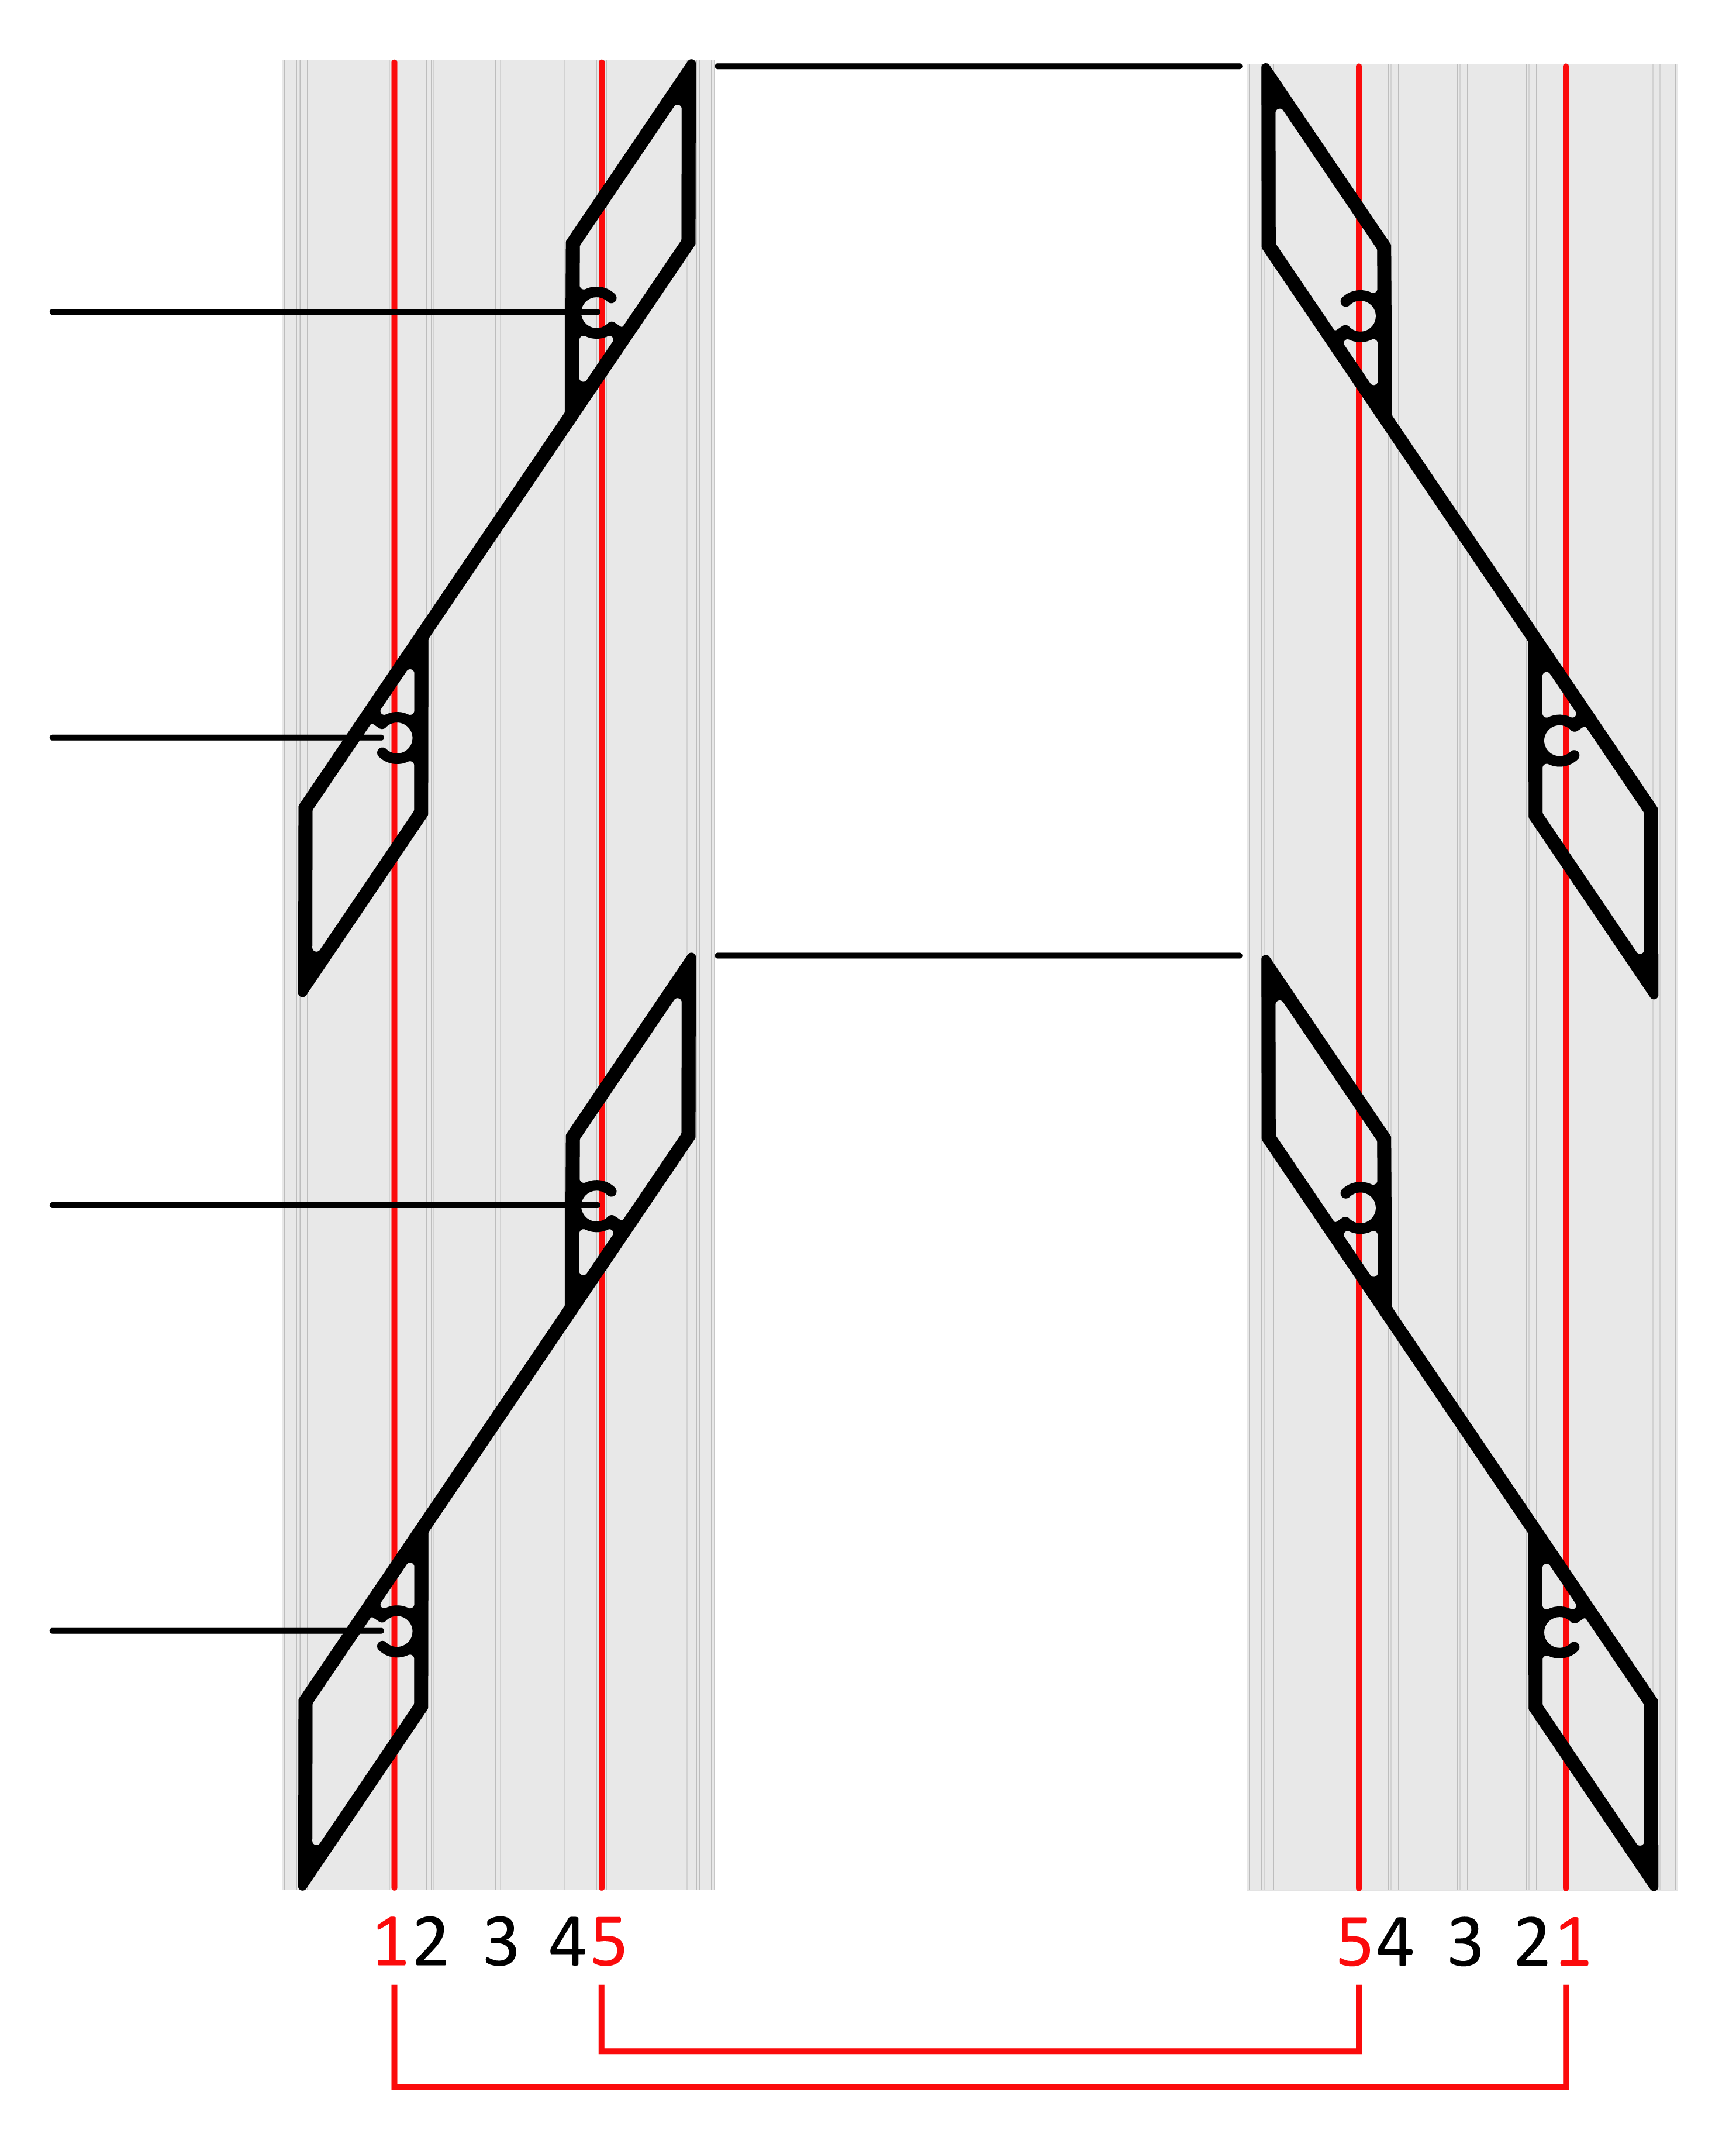
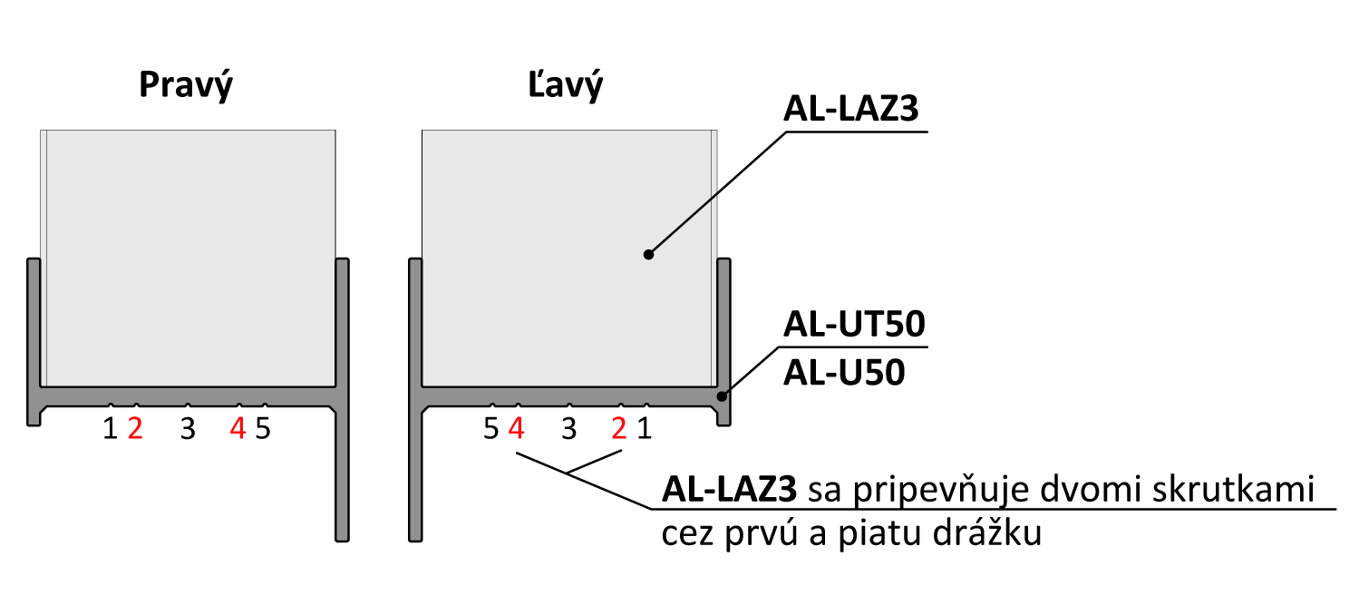
 | Diery v drážkach

Lamela | Drážka 1(mm) | Drážka 5(mm) | 179
1 | 30 | 79
2 | 130 | 179
3 | 229 | 278
4 | 329 | 378 | 130
Hrana 1. lamely
5 | 428 | 477
6 | 528 | 577
7 | 627 | 676
Poradie hodnôt pre Pravý "U" a "UT" profil: Drážka 1, Drážka 5
Poradie hodnôt pre Ľavý "U" a "UT" profil: Drážka 1, Drážka 5
8 | 727 | 776 | 79
9 | 826 | 876
10 | 926 | 975
11 | 1026 | 1075
12 | 1125 | 1174 | 30
13 | 1225 | 1274
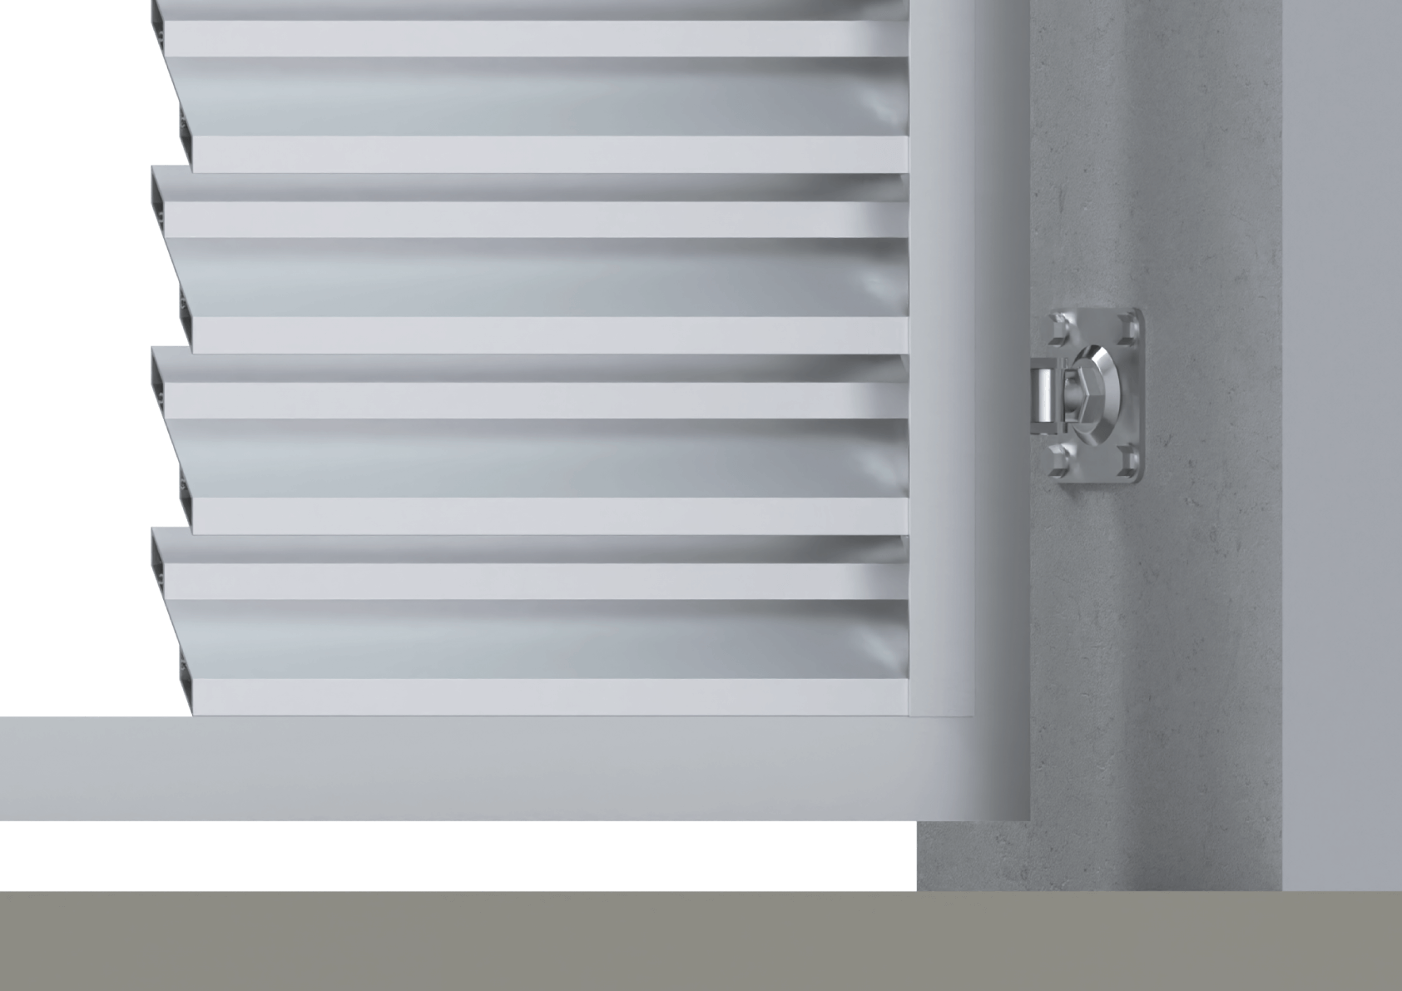
14 | 1324 | 1373
15 | 1424 | 1473
16 | 1523 | 1572
17 | 1623 | 1672
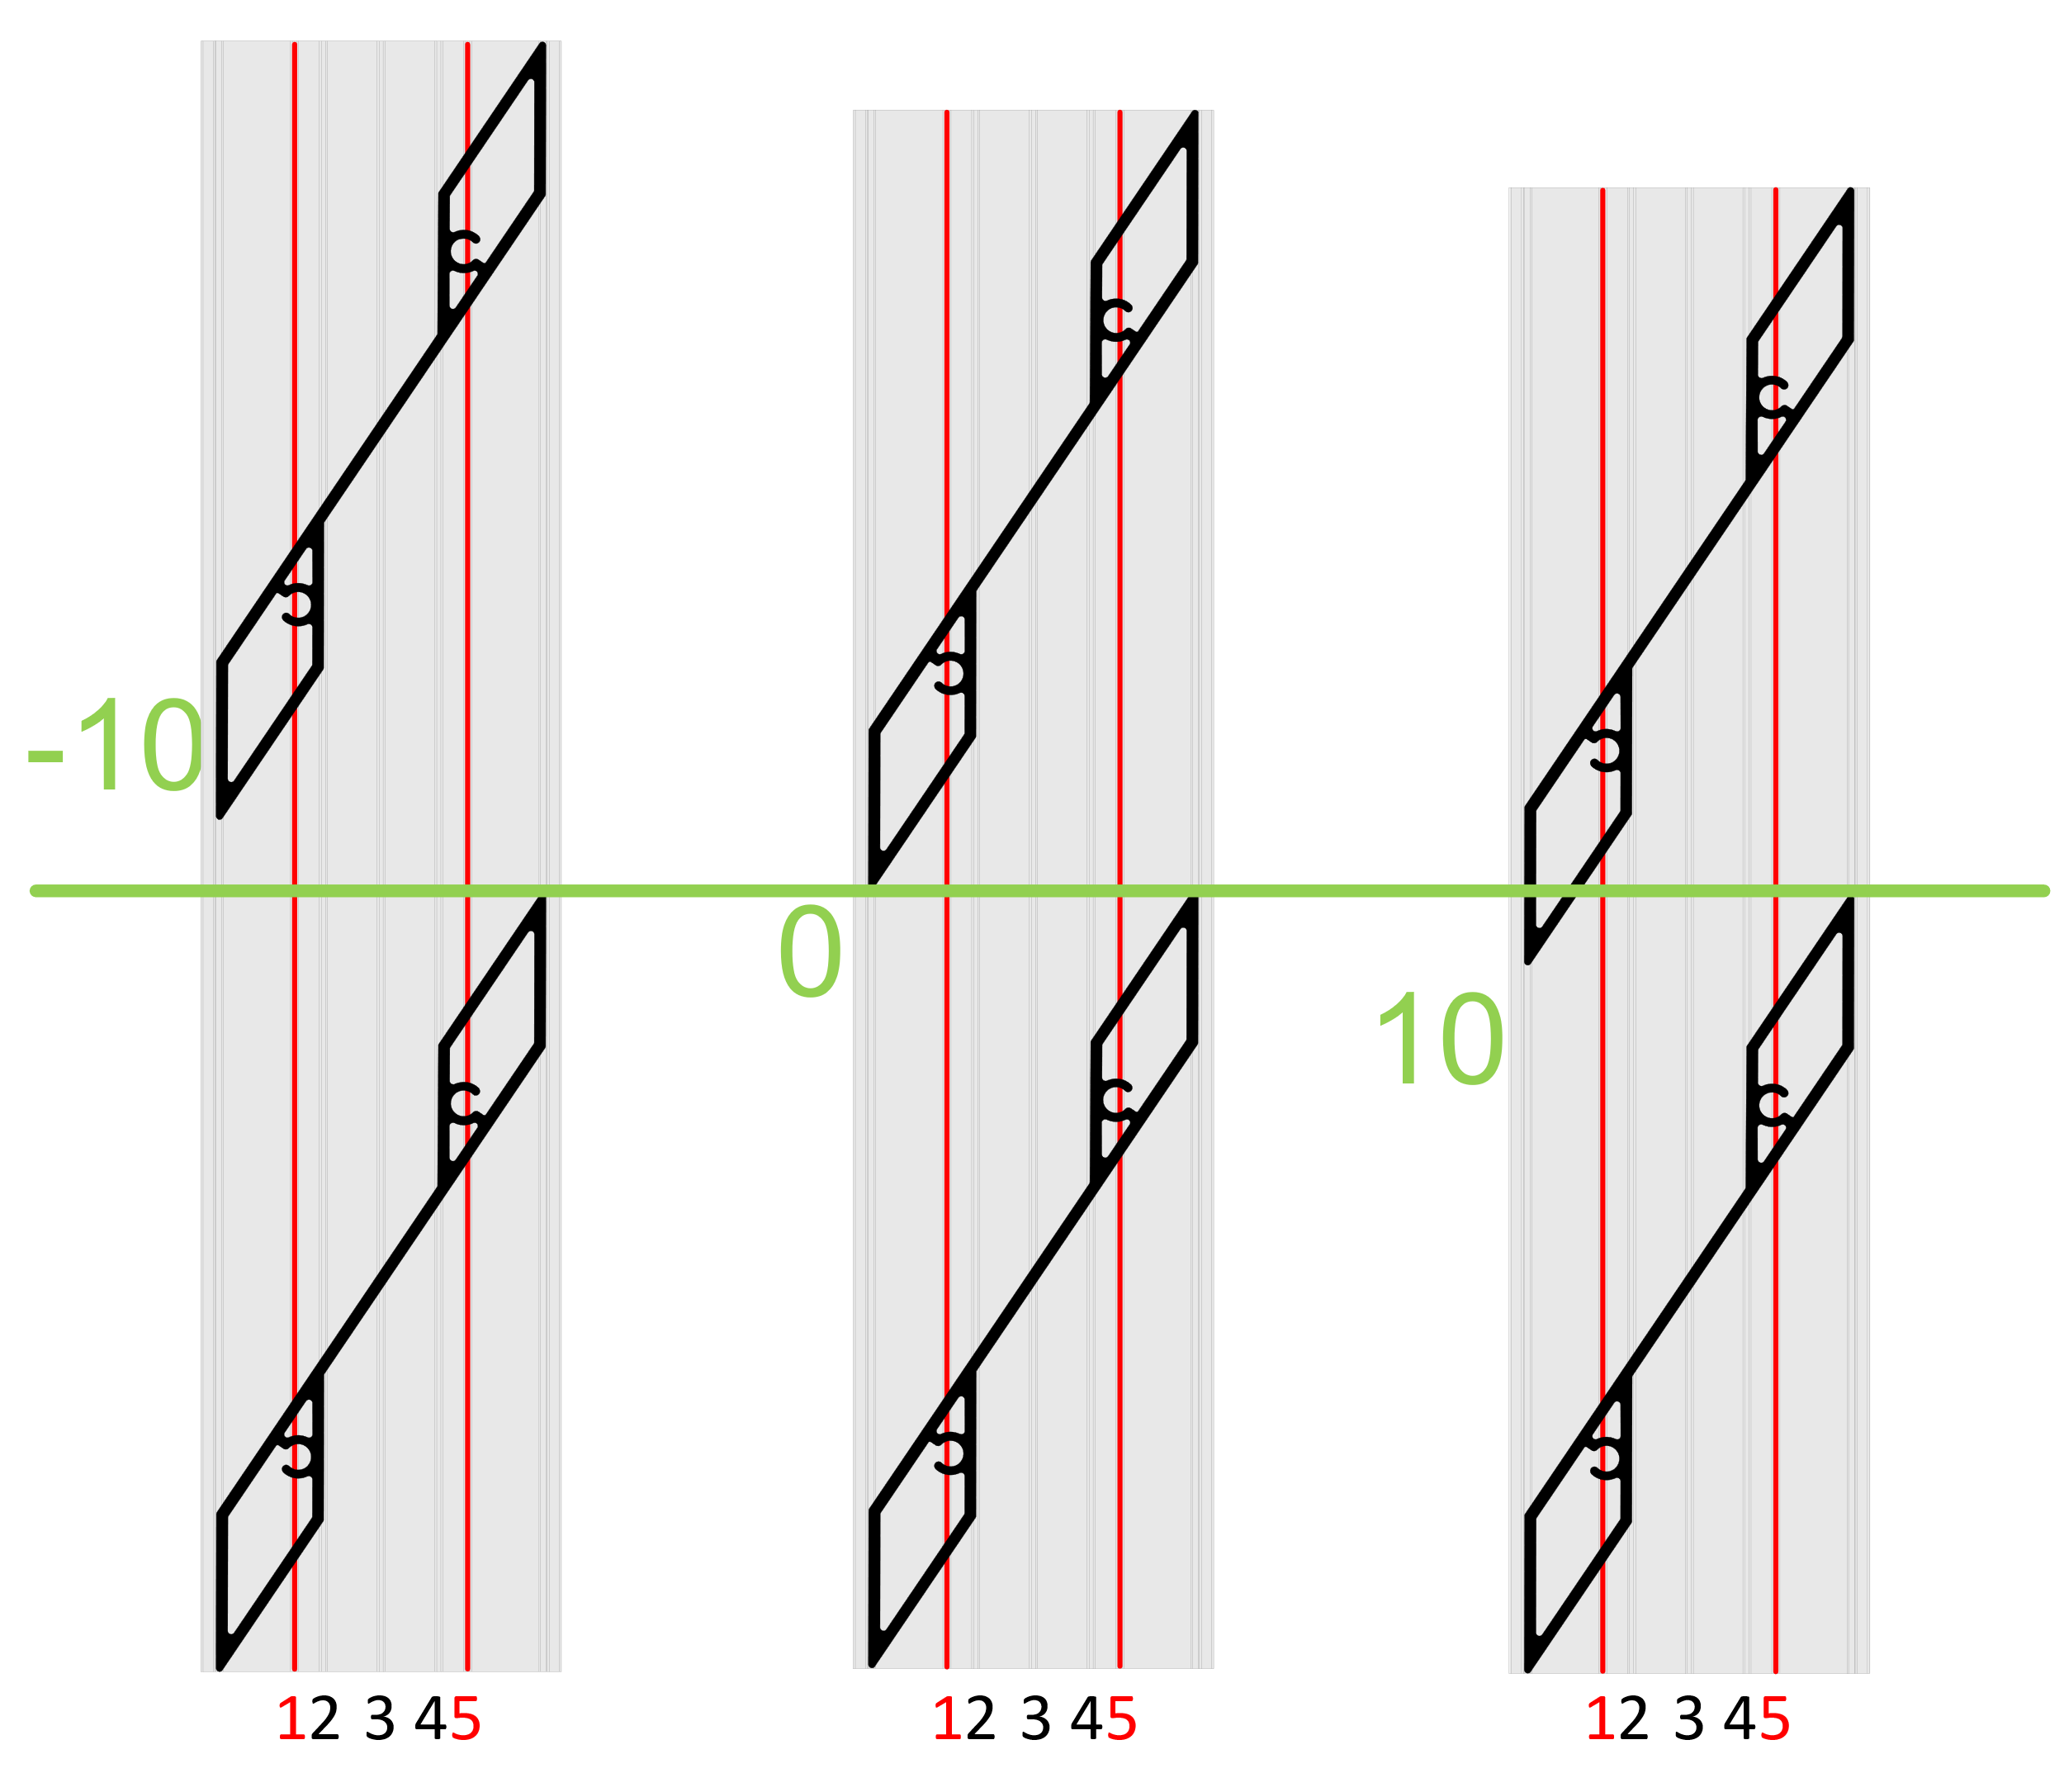
18 | 1722 | 1772
19 | 1822 | 1871
20 | 1922 | 1971
21 | 2021 | 2070
22 | 2121 | 2170
Reálne (vypočítané) prekrytie
23 | 2220 | 2269
24 | 2320 | 2369
25 | 2419 | 2468 |  | 8.9
26 | 2519 | 2568
27 | 2618 | 2668
 |  |  |  | Poznámka

Vzorové modely prekrytia (-10, 0, 10mm)

